Sheet1
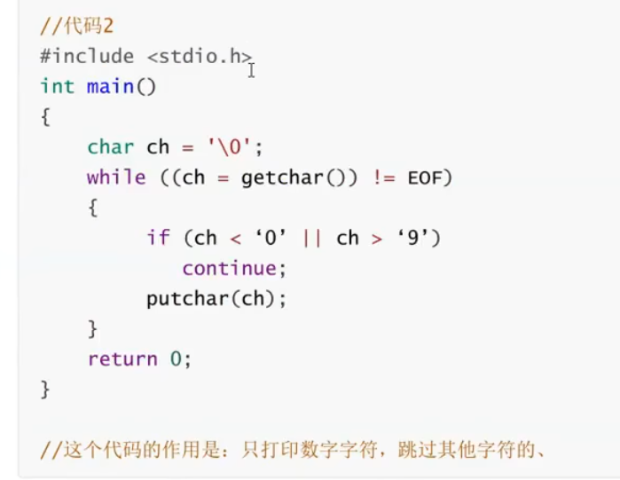
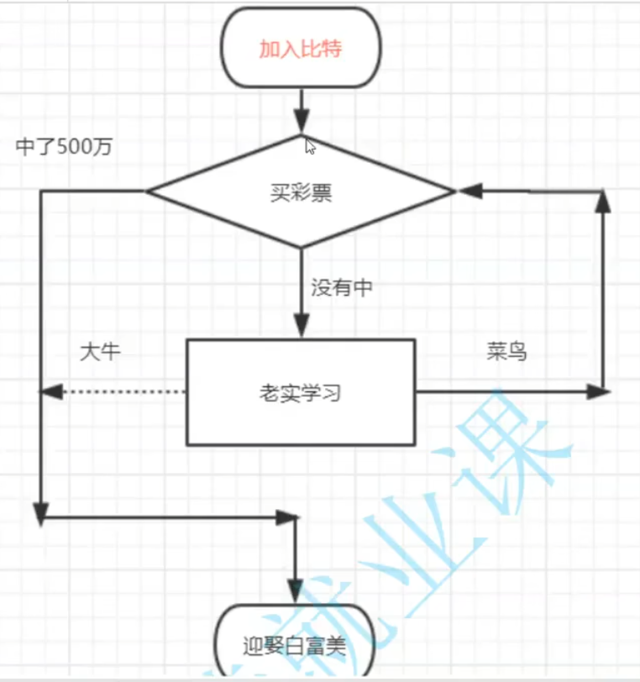

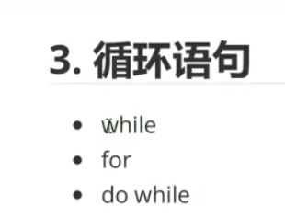

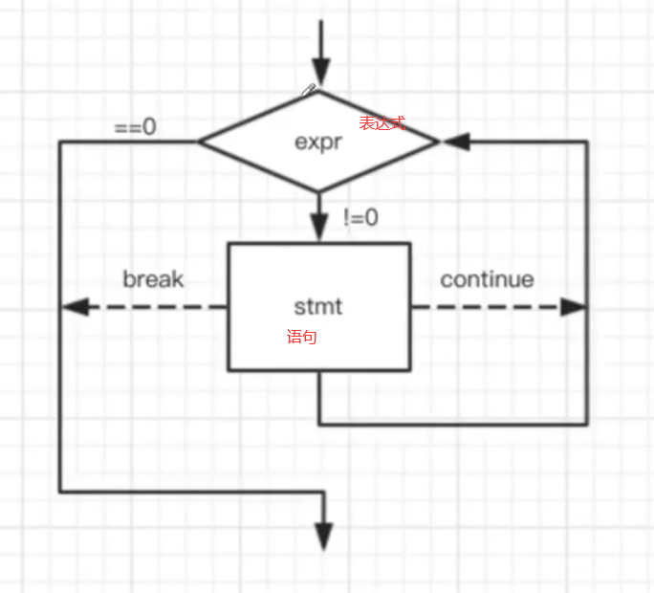

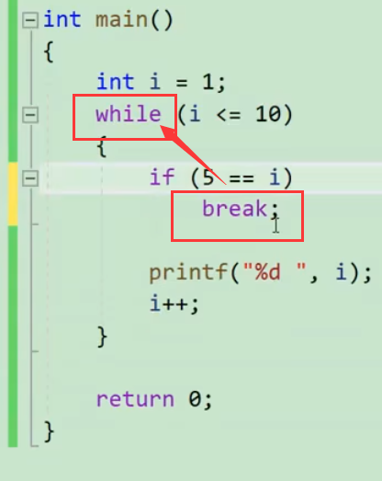

 | break在while中的作用是终止整个while循环，只要有break就终止整个while循环

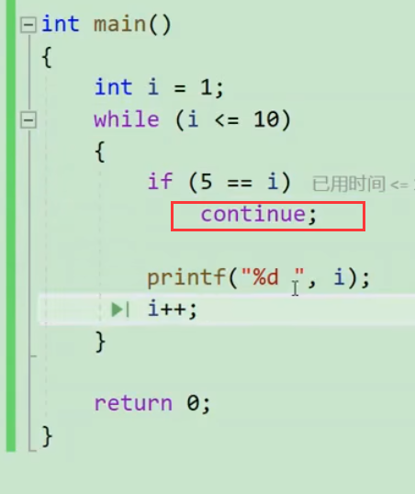

continue的作用是跳过本次循环continue后面的代码，再返回while部分，直接判断本次while循环是否执行

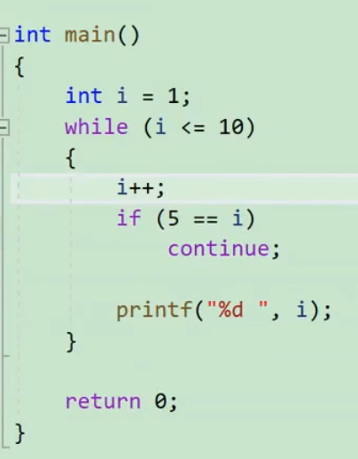

2-11没有5，5的那一次打印被continue直接返回到while了

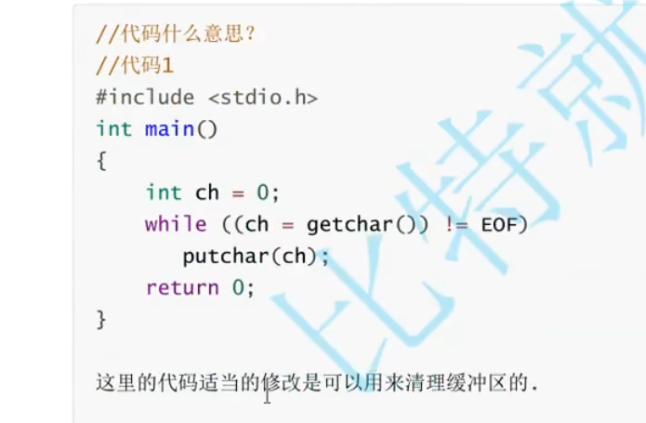

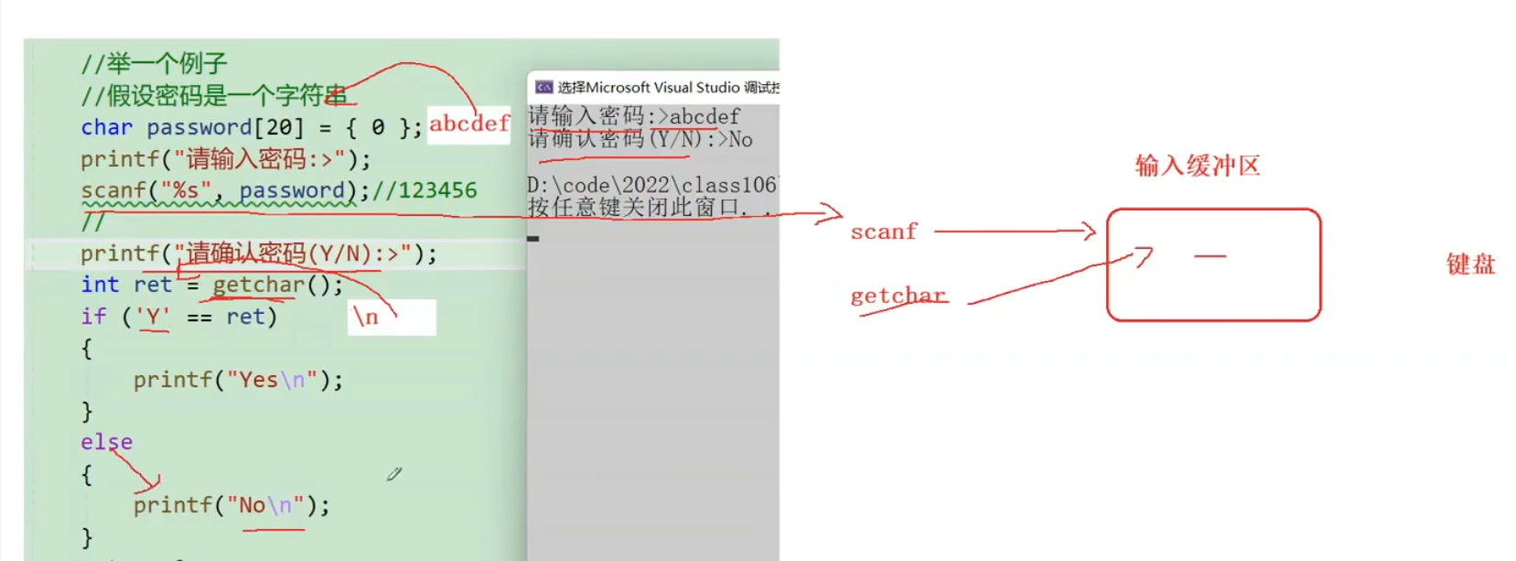

 |  |  | 缓存区还有个\n 结果直接跳转到结束了

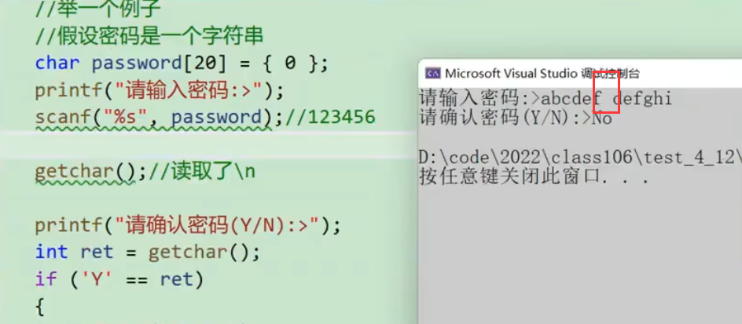

 |  | 加一个getchar清掉缓存区，但这种一个getchar的写法很挫，加个空格就失效了

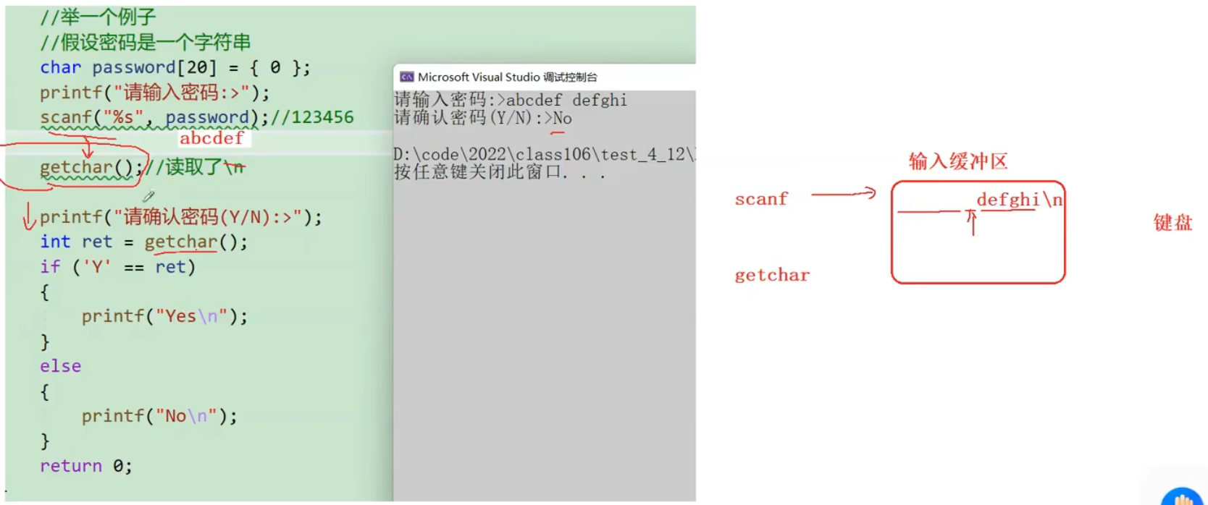

 |  |  |  | 像这种情况getchar能力有限，只能拿一个空格走，结果到了int ret那一行的getchar里面
 |  |  |  | 发现缓存区还有一堆东西，就不等再输入Y/N了，直接把defghi\n读进去了，结果成了No

